Mapa Villa Consuelo
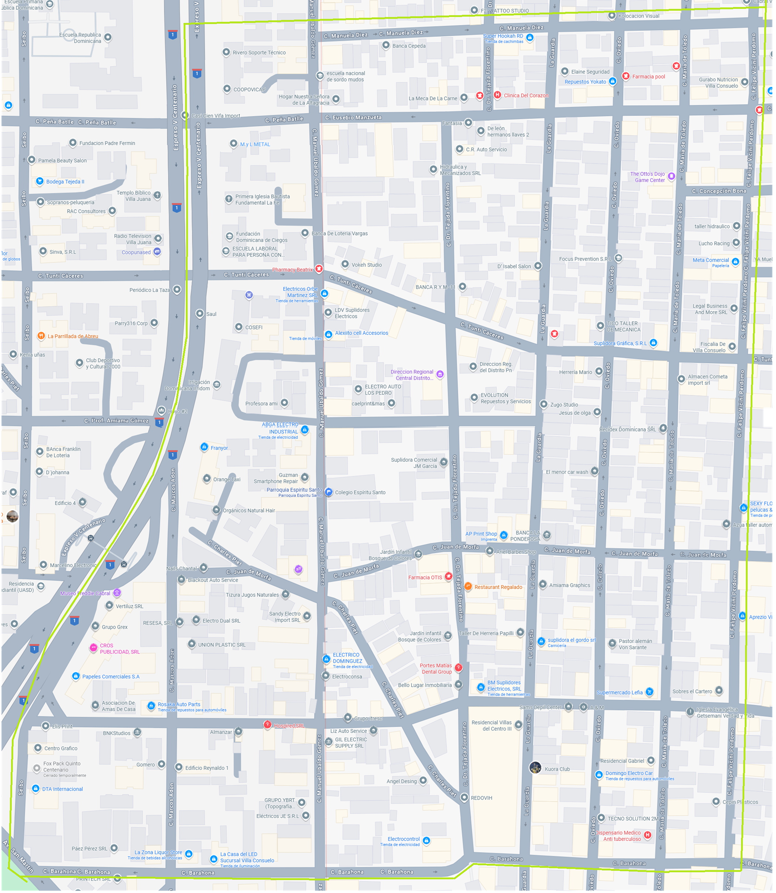

P12
I
P10
D
P8
I
P6
D
P4
I
P2
D

D
P11
I
P9
D
P7
I
P5
D
P3
I
P1

Mapa Villa Consuelo (2)
P12
I
P10
D
P8
I
P6
D
P4
I
P2
D

D
P11
I
P9
D
P7
I
P5
D
P3
I
P1

Sheet8
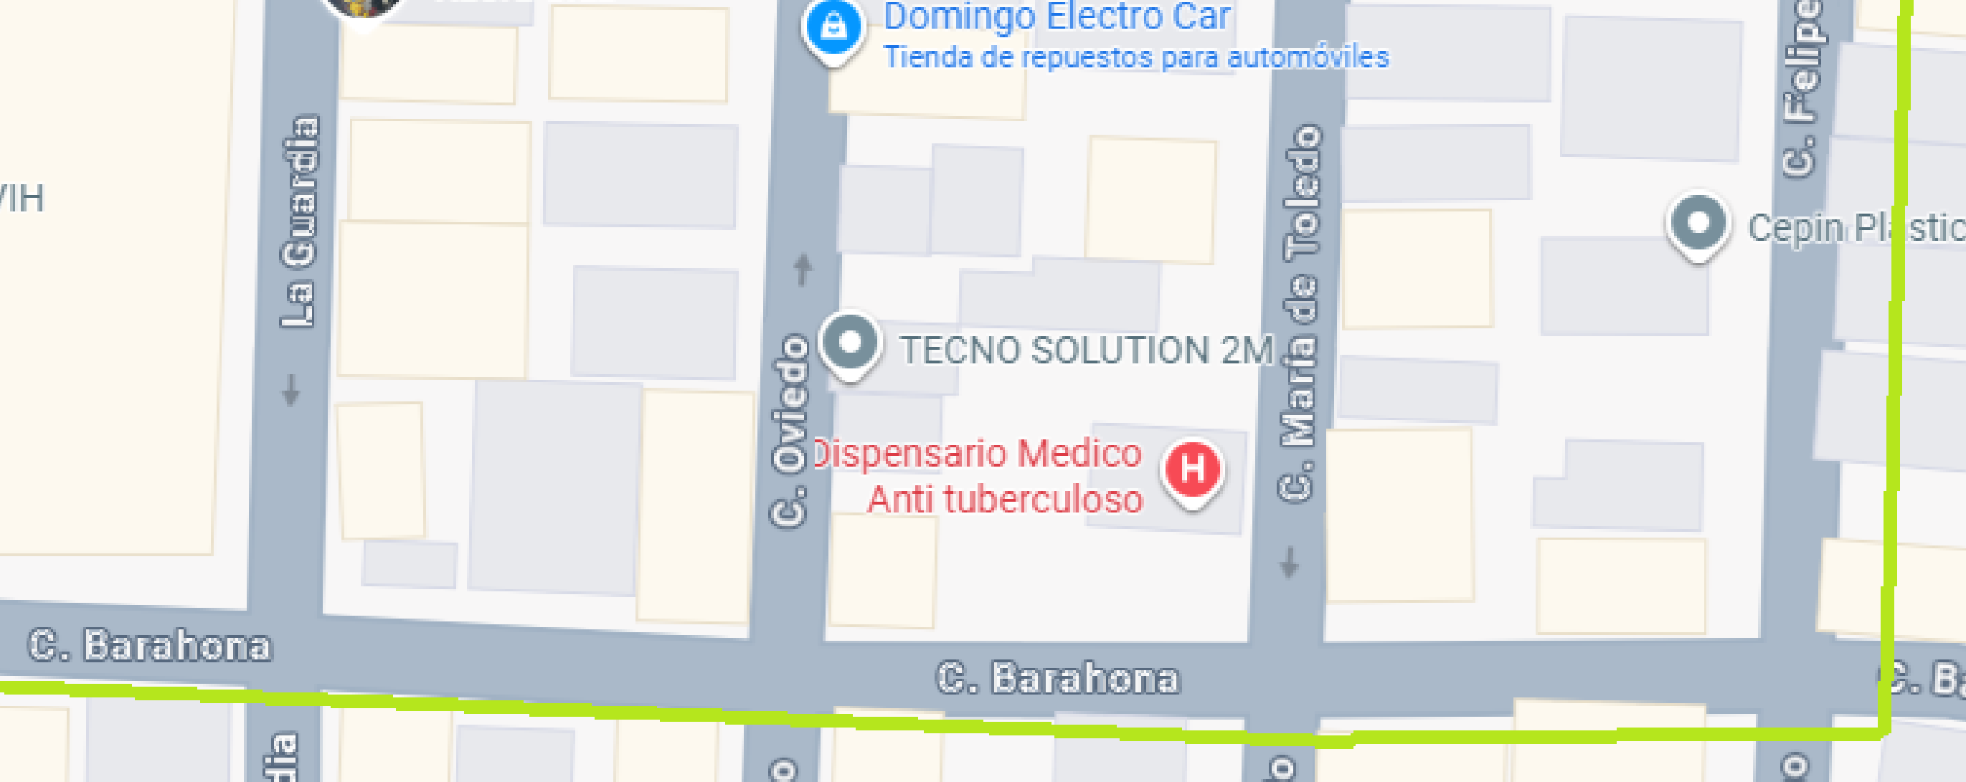

P11

P9
P7
P5
P3
P1

Sheet7
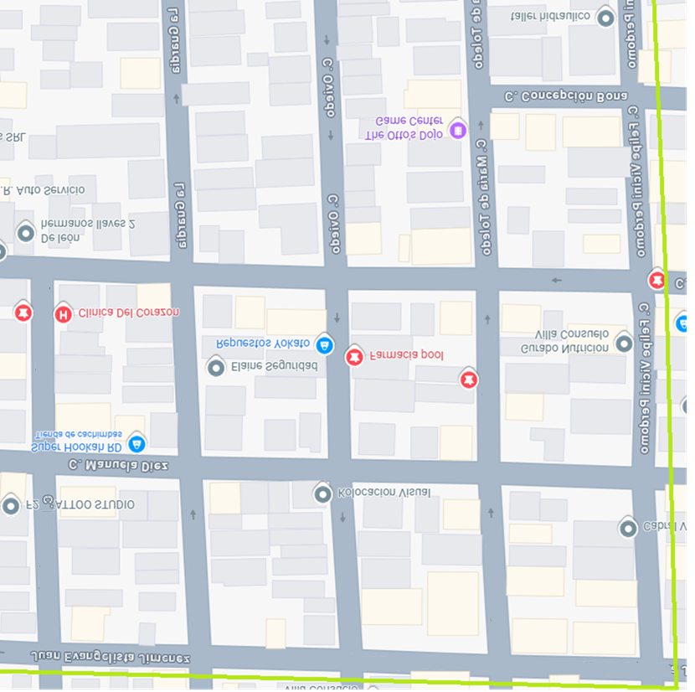

Juan E. Jimenez

C. GUARDIA
C. OVIEDO
Maria de Toledo
Felipe V. Perdomo

P12
P10
P8
P6
P4
P2

Juan E. Jimenez
Juan E. Jimenez
Juan E. Jimenez

Mapa Traditio
 |  |  | N / A |  | N / A |  | N / A |  | N / A |  |  | N / A |  | N / A | N / A |  | N / A | N / A
 |  |  | C/ Felipe Vicini Perdomo |  | C/ Felipe Vicini Perdomo |  | C/ Felipe Vicini Perdomo |  | C/ Felipe Vicini Perdomo |  |  | C/ Felipe Vicini Perdomo |  | C/ Felipe Vicini Perdomo | C/ Felipe Vicini Perdomo |  | C/ Felipe Vicini Perdomo | C/ Felipe Vicini Perdomo
 |  |  | Rosa y Carolina |  | Rosa y Carolina |  | Rosa y Carolina |  | Rosa y Carolina |  | Emmanuel y Moises |  |  | Emmanuel y Moises |  |  | Emmanuel y Moises
Miguel y Alejandro | Manuela Diez | Miguel y Alejandro |  | Peña Batlle |  | Concepción Bona |  | C/ Tunti Caceres |  |  |  |  | C/ Juan de Morfa |  |  | C/ Fco. Hquez y C. |  |  | C/ Barahona
 |  |  | Miguel y Alejandro |  | Miguel y Alejandro |  | Miguel y Alejandro |  | Miguel y Alejandro |  |  | Sujey, Mery y Antonia |  | Sujey, Mery y Antonia |  |  | Sujey, Mery y Antonia
 |  |  | Maria de Toledo |  | Maria de Toledo |  | Maria de Toledo |  | Maria de Toledo |  |  | Maria de Toledo |  | Maria de Toledo | Maria de Toledo |  | Maria de Toledo | Maria de Toledo
 |  |  | Maria Dolores y Natalia |  | Maria Dolores y Natalia |  |  |  | Maria Dolores y Natalia |  | Carlos Guebara y José Miraye |  |  | Carlos Guebara y José Miraye |  |  | Carlos Guebara y José Miraye
Miguel y Alejandro | Manuela Diez | Miguel y Alejandro |  | Peña Batlle |  |  |  | C/ Tunti Caceres |  |  |  |  | C/ Juan de Morfa |  |  | C/ Fco. Hquez y C. |  |  | C/ Barahona
 |  |  | Ruth A. y Arelis |  | Ruth A. y Arelis |  |  |  | Ruth A. y Arelis |  | Carlos y Miraye(Luz y Ruth V.) |  |  | Carlos y Miraye(Luz y Ruth V.) |  |  | Carlos y Miraye(Luz y Ruth V.)
 |  |  | C/ Oviedo |  | C/ Oviedo |  | C/ Oviedo |  | C/ Oviedo |  |  | C/ Oviedo |  | C/ Oviedo | C/ Oviedo |  | C/ Oviedo | C/ Oviedo
 |  |  | Yulissa y Angela |  | Yulissa y Angela |  |  |  | Yulissa y Angela |  | Carlos David y Angel Gabriel |  |  | Carlos David y Angel Gabriel |  |  | Carlos David y Angel Gabriel
Miguel y Alejandro | Manuela Diez | Miguel y Alejandro |  | Peña Batlle |  |  |  | C/ Tunti Caceres |  |  |  |  | C/ Juan de Morfa |  |  | C/ Fco. Hquez y C. |  |  | C/ Barahona
 |  |  | Edwin y Angel F. |  | Edwin y Angel F. |  |  |  | Yulissa y Angela |  |  | Criseida y Eury |  | Criseida y Eury |  |  | Criseida y Eury
 |  |  | C/ Guardia |  | C/ Guardia |  | C/ Guardia |  | C/ Guardia |  |  | C/ Guardia |  | C/ Guardia | C/ Guardia |  | C/ Guardia | C/ Guardia
 |  |  | PENDIENTE |  | PENDIENTE |  |  |  | PENDIENTE |  |  | PENDIENTE |  | PENDIENTE |  |  | PENDIENTE
Miguel y Alejandro | Manuela Diez | Miguel y Alejandro |  | Peña Batlle |  |  |  | C/ Tunti Caceres |  | P. Amiama Gomez |  |  | C/ Juan de Morfa |  |  | C/ Fco. Hquez y C. |  |  | C/ Barahona
 |  |  | PENDIENTE |  | PENDIENTE |  |  |  | PENDIENTE |  |  | Rosa y Carolina |  | Rosa y Carolina |  |  | Rosa y Carolina
 |  |  | C/ Dr. Tejada Florentino |  | C/ Dr. Tejada Florentino |  | C/ Dr. Tejada Florentino |  | C/ Dr. Tejada Florentino |  |  | C/ Dr. Tejada Florentino |  | C/ Dr. Tejada Florentino | C/ Dr. Tejada Florentino |  | C/ Dr. Tejada Florentino | C/ Dr. Tejada Florentino
 |  |  | PENDIENTE |  | PENDIENTE |  |  |  | PENDIENTE |  |  | Emmanuel y Moises |  | Emmanuel y Moises |  |  | Emmanuel y Moises
Miguel y Alejandro | Manuela Diez | Miguel y Alejandro |  | Peña Batlle |  |  |  | C/ Tunti Caceres |  | P. Amiama Gomez |  |  | C/ Juan de Morfa |  |  | C/ Fco. Hquez y C. |  |  | C/ Barahona
 |  |  | PENDIENTE |  | PENDIENTE |  |  |  | PENDIENTE |  |  | PENDIENTE |  | PENDIENTE |  |  | PENDIENTE
 |  |  | C/ Manuel Ubaldo Gomez |  | C/ Manuel Ubaldo Gomez |  | C/ Manuel Ubaldo Gomez |  | C/ Manuel Ubaldo Gomez |  |  | C/ Manuel Ubaldo Gomez |  | C/ Manuel Ubaldo Gomez | C/ Manuel Ubaldo Gomez |  | C/ Manuel Ubaldo Gomez | C/ Manuel Ubaldo Gomez
 |  |  | PENDIENTE |  | PENDIENTE |  |  |  | PENDIENTE |  |  | PENDIENTE |  | PENDIENTE |  |  | PENDIENTE

